PD
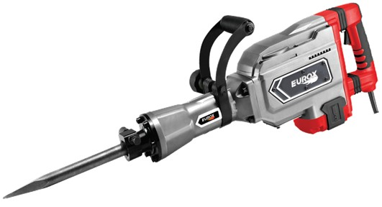
เลขที่ SKU : 05-001-841 วันที่ : 28/11/2023
1. ข้อมูลสินค้า |  |  |  | รูปสินค้า
ประเภท (กลุ่มหลัก) | เครื่องมือไฟฟ้า | ประเภท (กลุ่มรอง) | สว่านเจาะทำลาย
ชื่อภาษาไทย | สว่านเจาะทำลาย EUROX DM 90 II | ชื่อภาษาอังกฤษ | Demolition Hammer EUROX DM 90 II
รหัสสินค้า | 05-001-841 | Barcode | 8859007704136
สถานะสินค้า | N | รหัสทีมขาย
รุ่น (Model) | เจาะทำลาย | ยี่ห้อ | EUROX
สีตัวสินค้า | แดง | สีของบรรจุภัณฑ์ | แดง - เทา
ทำจากวัสดุ | เหล็ก | ประเทศผู้ผลิต

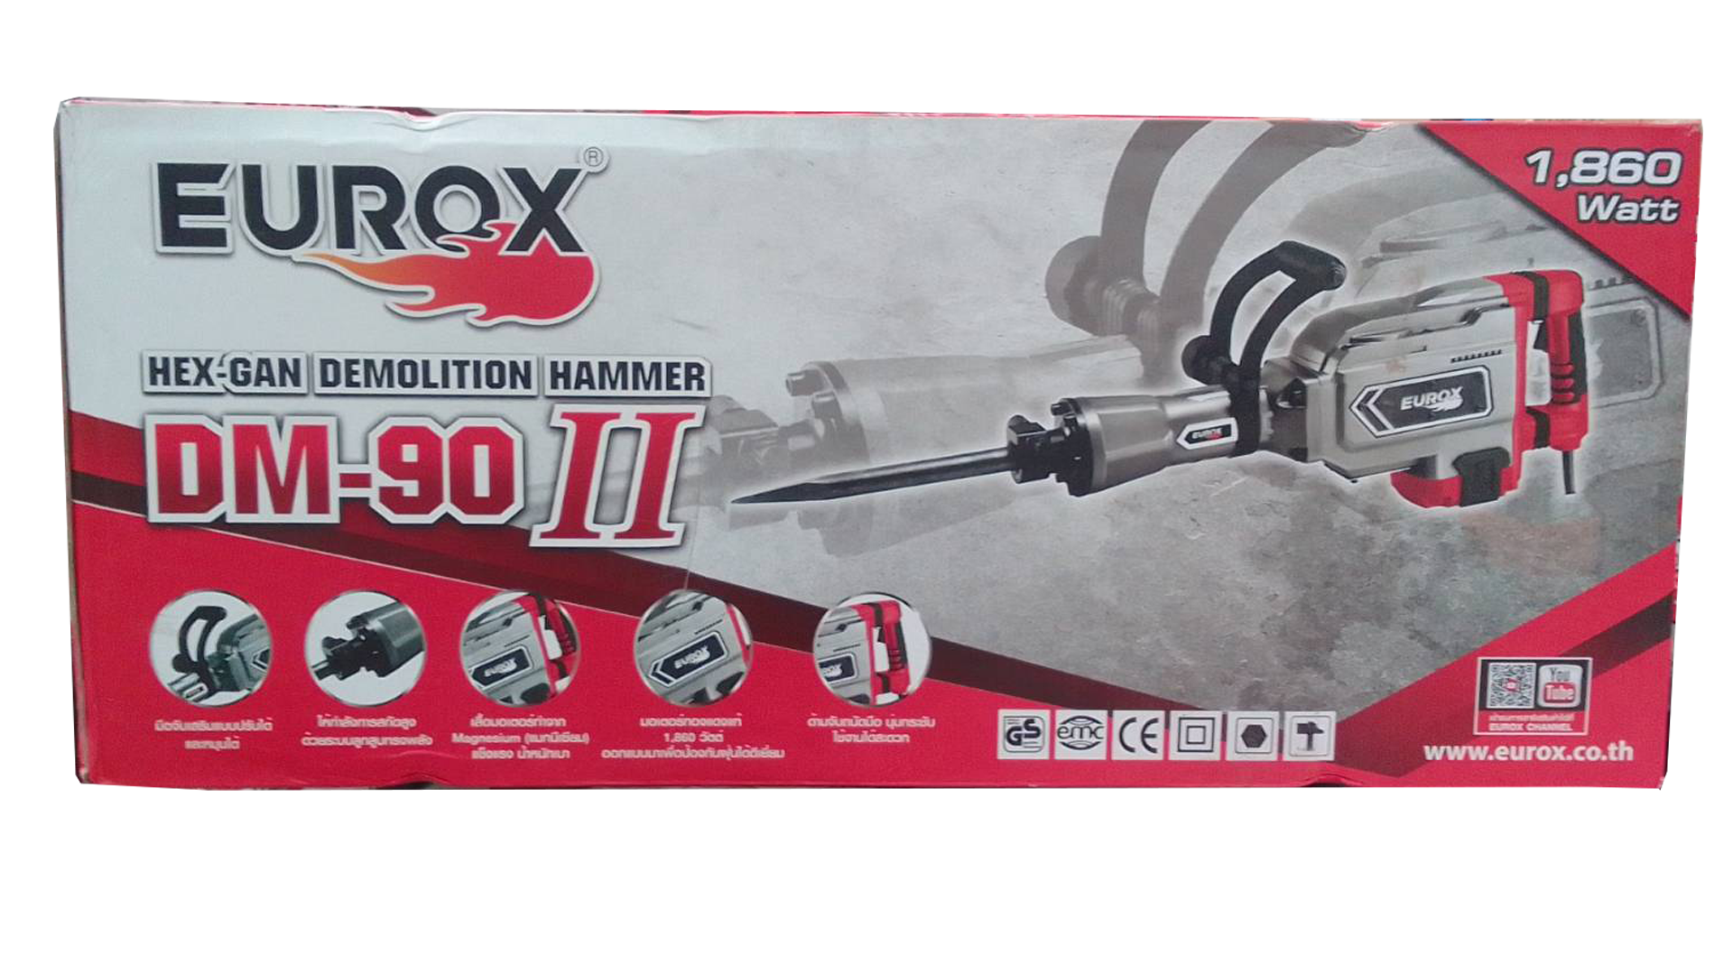
2. คุณสมบัติ
กระแสไฟฟ้า | 220v-50Hz | อัตรากระแทก | 1,900 ครั้ง/นาที | รูปบรรจุภัณฑ์
กำลังไฟฟ้า | 1,860 วัตต์ | หัวจับดอก | Ø30 มม.

3. รายละเอียดบรรจุภัณฑ์
ขนาดสินค้า (ซม.) | 68x11.5x23.5 (ไม่รวมบรรจุภัณฑ์) | น้ำหนักสินค้า (กก.) | 16 (ไม่รวมบรรจุภัณฑ์)
ขนาดกล่อง 1 (ซม.) | 71.5x16.5x30 | ขนาดบรรจุ (กล่อง) | 1 PCS
ขนาดกล่อง 2 (ซม.)
 |  | น้ำหนักรวมสินค้า (กก.) | 20
บาร์โค้ดกล่อง | 8859007704136 | ขนาดลัง (ซม.) | xx
ขนาดบรรจุ (ลัง) |  | น้ำหนักลังรวมสินค้า (กก.)
 |  |  |  | อุปกรณ์ภายในกล่อง
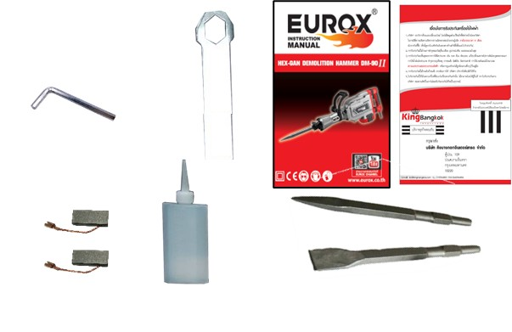
4. อุปกรณ์ภายในกล่อง
- ใบรับประกัน 6 เดือน - คู่มือการใช้งาน - แปรงถ่าน - ดอกสกัดแบน - ดอกสกัดแหลม - ประแจแอล - ขวดน้ำมันหล่อลื่น - ประแจบล็อค

5. วิธีการใช้งาน
ใช้สำหรับสกัดคอนกรีต หรือหิน

6. จุดเด่น จุดขาย ของสินค้า
- ด้ามจับเสริมแบบปรับได้และหมุนได้ 360 องศา - เสื้อมอเตอร์ทำจาก แมกนีเซียม(Magnesium) แข็งแรงน้ำหนักเบา - ให้กำลังการสกัดสูง ด้วยระบบลูกสูบทรงพลัง - ด้านจับถนัดมือ นุ่มกระชับ ใช้งานได้สะดวก - มอเตอร์ ทองแดงแท้ 1,860 วัตต์ ออกแบบมาเพื่อป้องฝุ่นได้ดีเยี่ยม


7. การรับประกัน |  |  |  | รูปลังสินค้า
ระยะเวลารับประกัน (เดือน) | 6 ระบุ
ประเภทการรับประกัน | เครื่องมือไฟฟ้า
เงื่อนไขการรับประกัน | 1. บริษัทฯ จะบริการซ่อมและเปลี่ยนอะไหล่ โดยไม่คิดมูลค่าแก่สินค้าที่จัดจำหน่ายโดยบริษัทฯ ในกรณีที่ความเสียหายเกิดจากความผิดพลาดของโรงงานผู้ผลิต ภายในระยะเวลา 6 เดือน นับจากวันที่ซื้อ (ทั้งนี้ดูจากใบเสร็จรับเงินของทางร้านค้าที่สั่งซื้อและใบรับประกัน) 2. การรับประกันนี้ไม่รวมการชำรุดของวัสดุสิ้นเปลือง อุปกรณ์เสริม และของแถมในชุด 3. การรับประกันจะสิ้นสุดจากการใช้ผิดประเภท เช่น ถอด ซ่อม ดัดแปลง แก้ไขเปลียนสภาพไปจากเดิมโดยบุคคลภายนอก หรือการดูแลรักษาไม่ถูกต้องตามที่ระบุไว้ในคู่มือ 4. การรับประกันนี้ไม่รวมถึงค่าขนส่ง หากต้องการให้ บริษัทฯ บริการถึงที่จะมีค่าใช้จ่าย 5. ใบรับประกันนี้ใช้ได้เฉพาะเครื่องที่มีเบอร์เครื่องตรงกันเท่านั้น ไม่สามารถโอนให้ผู้อื่นได้ หากใบรับประกันหาย บริษัทฯ ขอสงวนสิทธิ์การไม่ออกใบรับประกันใหม่ในทุกกรณี

8. ข้อมูล สคบ.
ชื่อสินค้า | สว่านเจาะทำลาย EUROX DM 90 II
ผลิตจากประเทศ | PRC
จัดจำหน่ายโดย | บริษัท คิงบางกอก อินเตอร์เทรด จำกัด
 | 541,543,545 ซอย 39/1 แขวงท่าแร้ง เขตบางเขน กรุงเทพมหานคร 10220
 | เลขประจำตัวผู้เสียภาษี: 0105545012035 สำนักงานใหญ่ | โทรศัพท์: 02-509-3850 | โทรสาร: 02-509-3856 |  |  | รูป Barcode
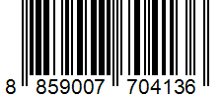
บรรจุ | 1 ตัว/กล่อง
วิธีการใช้ | ใช้สำหรับสกัดคอนกรีต หรือหิน
คำเตือน | ขณะใช้งานหรือเลิกใช้งาน ควรเก็บอุปกรณ์ให้พ้นมือเด็กเพื่อความปลอดภัย
ราคา | ระบุ ณ จุดขาย
วันที่ผลิต

9. ข้อควรระวัง
คำเตือน | ขณะใช้งานหรือเลิกใช้งาน ควรเก็บอุปกรณ์ให้พ้นมือเด็กเพื่อความปลอดภัย
ข้อแนะนำในการใช้งาน | ห้ามใช้งานผิดประเภท

